Table p. 1


 | СРАВНИВАЕМ |  |  |  |  |  |  |  | НЕ срвниваем
Заказ
Имя объекта: |  | Летова Роща - Фурнитура |  |  | Ответственное лицо: |  |  | Кустова
Включены позиции: |  | О2, О3, О5, О8, О11п, О11л, О11 П, О13

Профили
Эскиз | Кол-во / Единица (Необходимо) |  | Номер | Описание |  | Цвет снаружи /Внутри |  | Цена/ в упаковке по [EUR] |  | Всего [EUR]

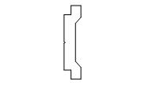 | 3 x 6 м (14,7) |  | 0010075.17 | Фурнитурная тяга |  | 17 |  | 29,52 |  | 88,56
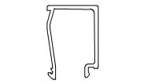 | 12 x 7 м (75,6) |  | 0303610.00 | "Штапик 20,2мм " |  | без |  | 47,88 |  | 574,56
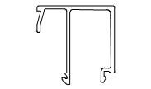 | 5 x 7 м (32,5) |  | 0303613.00 | "Штапик 29,2мм " |  | без |  | 57,40 |  | 287,00
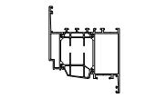 | 6 x 7 м (36,9) |  | 4080112.00 | Профиль створки оконной 107мм |  | без |  | 354,90 |  | 2 129,40
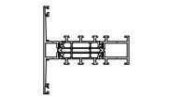 | 3 x 5 м (14,1) |  | 4080113.00 | Профиль импоста 80мм |  | без |  | 168,95 |  | 506,85
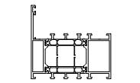 | 19 x 5 м (89,3) |  | 4080160.00 | Профиль рамы оконной 70мм |  | без |  | 194,60 |  | 3 697,40
Сумма: |  |  |  |  |  |  |  |  |  | 7 283,77

Фурнитура
Эскиз | Кол-во / Единица |  | Номер | Описание |  | Цвет |  | Цена/ в упаковке по [EUR] |  | Всего [EUR]

 | 5 шт. (5) |  | 0607227.-- | Редуктор внутренний |  |  |  | 10,17 |  | 50,85
 | 5 шт. (5) |  | 0607882.-- | "Комплект запирания, ПО, 365мм<fb<1600мм " |  |  |  | 14,11 |  | 70,55
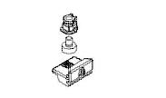 | 2 шт. (2) |  | 0607889.-- | Точка запирания с ответной планкой |  |  |  | 2,55 |  | 5,10
 | 5 шт. (5) |  | 0607920.49 9T06 | Ручка оконная |  | 49 9T06 |  | 38,71 |  | 193,55

 |  |  |  |  |  |  | Страница 1

Эскиз | Кол-во / Единица |  | Номер | Описание |  | Цвет |  | Цена/ в упаковке по [EUR] |  | Всего [EUR]

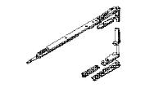 | 1 шт. (1) |  | 0608002.-- | Петлевая группа |  |  |  | 63,81 |  | 63,81
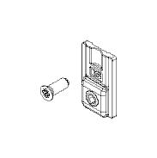 | 1 в упаковке по @ 20 шт. (1) |  | 0608004.-- | Усилитель для створки 100-130 кг |  |  |  | 82,60 |  | 82,60
 | 4 шт. (4) |  | 0608012.-- | Петлевая группа |  |  |  | 63,81 |  | 255,24
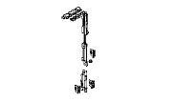 | 5 шт. (5) |  | 0608029.-- | Комплект центрального запирания |  |  |  | 13,68 |  | 68,40
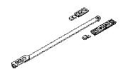 | 5 шт. (5) |  | 0608035.-- | Ограничитель открывания |  |  |  | 9,52 |  | 47,60
Сумма: |  |  |  |  |  |  |  |  |  | 837,70

Аксессуары
Эскиз | Кол-во / Единица (Необходимо) |  | Номер | Описание |  | Цвет |  | Цена/ в упаковке по [EUR] |  | Всего [EUR]

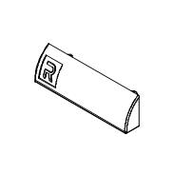 | 1 в упаковке по @ 50 шт. (46) |  | 0696831.04 | Колпачок на дренажные отверстия |  | 04 |  | 3,50 |  | 3,50
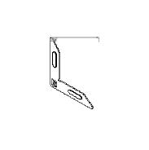 | 1 в упаковке по @ 100 шт. (24) |  | 1608718.-- | Выравнивающий угловой соединитель |  |  |  | 39,00 |  | 39,00
 | 2 в упаковке по @ 80 шт. (92) |  | 1608750.-- | Выравнивающий угловой соединитель |  |  |  | 64,80 |  | 129,60
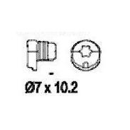 | 1 в упаковке по @ 100 шт. (12) |  | 1685000.00 | "Винт 7х10,2мм" |  |  |  | 19,00 |  | 19,00
 | 2 в упаковке по @ 40 шт. (44) |  | 1687103.00 | "Соединитель угловой, обжимной" |  |  |  | 58,80 |  | 117,60
 | 1 в упаковке по @ 40 шт. (24) |  | 1687113.00 | "Соединитель угловой, обжимной" |  |  |  | 92,80 |  | 92,80
 | 2 в упаковке по @ 40 шт. (44) |  | 1688103.00 | "Соединитель угловой, обжимной" |  |  |  | 41,60 |  | 83,20
 | 1 в упаковке по @ 40 шт. (24) |  | 1688113.00 | "Соединитель угловой, обжимной" |  |  |  | 38,80 |  | 38,80

 |  |  |  |  |  |  | Страница 2

Эскиз | Кол-во / Единица (Необходимо) |  | Номер | Описание |  | Цвет |  | Цена/ в упаковке по [EUR] |  | Всего [EUR]

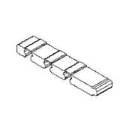 | 1 в упаковке по @ 40 шт. (24) |  | 1688688.04 | Прокладка Т-соединения |  | 04 |  | 12,40 |  | 12,40
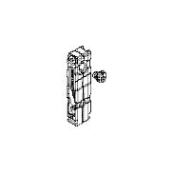 | 1 в упаковке по @ 20 шт. (12) |  | 1688711.00 | Т-соединитель |  |  |  | 36,00 |  | 36,00
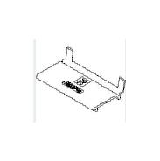 | 2 в упаковке по @ 50 шт. (91) |  | 1698748.04 | Подкладка опорная |  | 04 |  | 27,50 |  | 55,00
 | 2 в упаковке по @ 20 шт. (24) |  | 1809498.04 | Уголок формовочный |  | 04 |  | 56,40 |  | 112,80
Сумма: |  |  |  |  |  |  |  |  |  | 739,70

Уплотнители
Эскиз | Кол-во / Единица (Необходимо) |  | Номер | Описание |  | Цвет |  | Цена/ в упаковке по [EUR] |  | Всего [EUR]

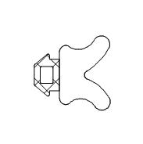 | 1 в упаковке по @ 150 м (37,99) |  | 0220048.04 | "Уплотнитель 3,5мм, изоляционный " |  | 04 |  | 90,00 |  | 90,00
 | 1 в упаковке по @ 100 м (76,65) |  | 0809125.04 | "Уплотнитель 5мм, внутренний, клиновидный " |  | 04 |  | 39,00 |  | 39,00
 | 1 в упаковке по @ 50 м (32,8) |  | 0809126.04 | Inner Glazing Gasket 6mm |  | 04 |  | 50,00 |  | 50,00
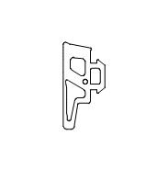 | 1 в упаковке по @ 200 м (109,17) |  | 1809114.04 | Уплотнитель 4мм |  | 04 |  | 152,00 |  | 152,00
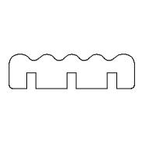 | 112 в упаковке по @ 1 м (111,2) |  | 1809630.07 | Уплотнитель |  | 07 |  | 1,27 |  | 142,24
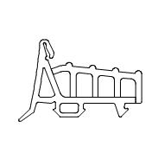 | 2 в упаковке по @ 30 м (36,25) |  | 1809698.04 | Уплотнитель центральный |  | 04 |  | 139,50 |  | 279,00
Сумма: |  |  |  |  |  |  |  |  |  | 752,24

 |  |  |  | Всего: |  |  |  |  |  | 9 613,41

 |  |  |  |  |  |  | Страница 3

